MONCLER
 | Ref | Color | S | M | L | XL | XXL |  | HTS CODE | WHS | RPP
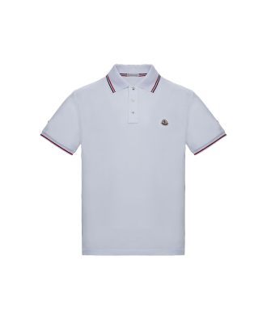 | D2 091 8345600 84556 001 | White |  |  |  | 1 | 6 | 7 | 6109100000 | 77 € | 160 €
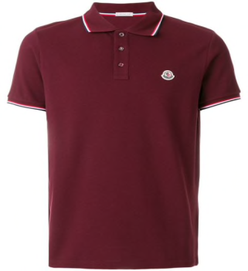 | D2 091 8345600 84556 439 | Bordeaux | 22 | 75 | 42 | 14 | 9 | 162 | 6109100000 | 77 € | 160 €
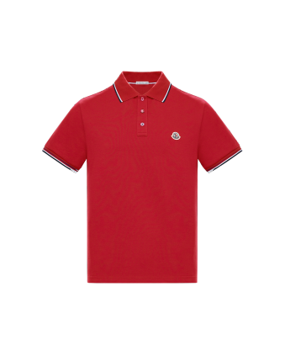 | D2 091 8345600 84556 448 | Red | 52 | 136 | 141 | 50 |  | 379 | 6109100000 | 77 € | 160 €
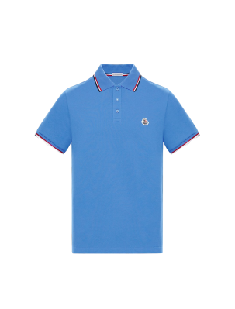 | D2 091 8345600 84556 704 | Sky Blue | 99 | 192 | 186 | 99 | 45 | 621 | 6109100000 | 77 € | 160 €
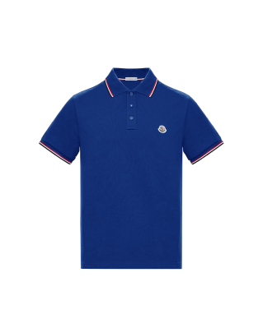 | D2 091 8345600 84556 738 | Bright Blue | 83 | 184 | 181 | 74 | 31 | 553 | 6109100000 | 77 € | 160 €
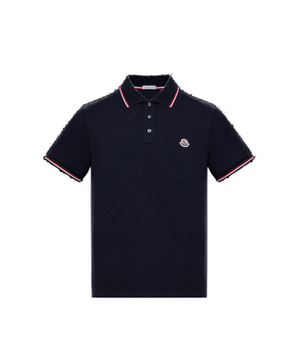 | D2 091 8345600 84556 773 | Dark Blue | 49 | 51 | 39 | 40 | 17 | 196 | 6109100000 | 77 € | 160 €
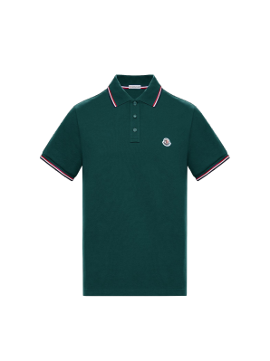 | D2 091 8345600 84556 886 | Green | 30 |  |  | 22 | 12 | 64 | 6109100000 | 77 € | 160 €
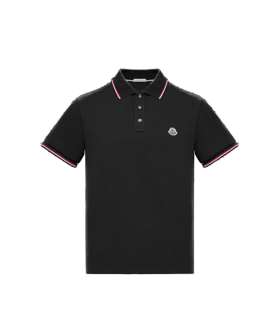 | D2 091 8345600 84556 999 | Black | 34 |  |  | 23 | 12 | 69 | 6109100000 | 77 € | 160 €

